ฟอร์มPAผตร.
รายงานผลการดำเนินงานตามคำรับรองการปฏิบัติราชการฯ (PA) ของผู้ตรวจราชการกระทรวงฯ-สาธารณสุขนิเทศก์ ไตรมาส 2 (เดือน 1 ต.ค. 64 - 31 มี.ค. 65) สำนักงานสาธารณสุขจังหวัด..........
นโยบายเร่งรัดของผู้บริหารกระทรวงสาธารณสุข ปีงบประมาณ พ.ศ. 2565 | ตัวชี้วัดที่ | เป้าหมาย ปีงบประมาณ พ.ศ.2565 | Small Success 6 เดือน | คำอธิบาย (ระบุกิจกรรมที่ดำเนินการ) | แหล่งที่มา | สำนักงานสาธารณสุขจังหวัด..........
 |  |  |  |  |  | ทั้งหมด | ผลงาน | ร้อยละ
1.ระบบสุขภาพปฐมภูมิเข้มแข็ง | 1.จำนวนประชาชนคนไทย มีหมอประจำตัว 3 คน | 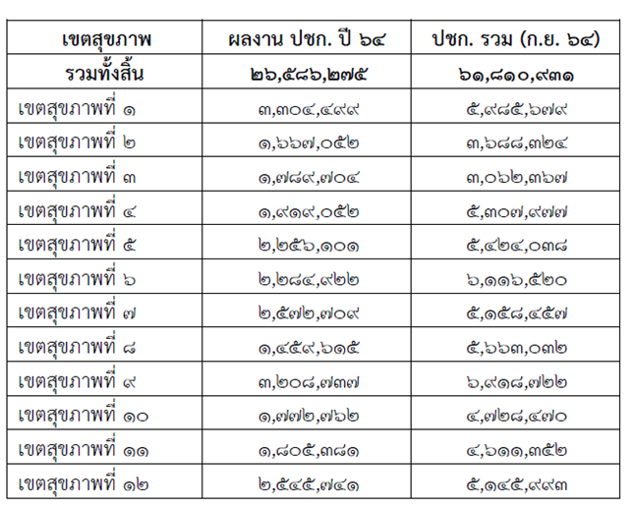 ที่มา สำนักบริหารงานทะเบียน สำนักงานหลักประกันสุขภาพแห่งชาติ ณ 30 กันยายน 2564 นับจำนวนประชากรจากเลขประจำตัวประชาชนที่ออกโดยกรมการปกครองเท่านั้นพื้นที่ตามภูมิลำเนา *****สูตรการคำนวณเป้าหมายรายเขตในแต่ละไตรมาส เป้าหมายแต่ละไตรมาส * จำนวนประชากรทั้งหมดในเขต | ร้อยละ 43 | โปรดระบุผลการดำเนินงาน | (โปรดระบุร้อยละ)
3.สมุนไพร กัญชา กัญชง | 2. มูลค่าการใช้ยาสมุนไพรในเมืองสมุนไพรและจังหวัดในเขตสุขภาพเพิ่มขึ้น | ร้อยละ 3 | 1. มีรายงานมูลค่าการใช้ยาสมุนไพรเทียบกับไตรมาสที่ 2 ของปีก่อนหน้า - จังหวัดในเขตสุขภาพเพิ่มขึ้นร้อยละ 2 - เมืองสมุนไพรเพิ่มขึ้นร้อยละ 3 | โปรดระบุผลการดำเนินงาน | เฉพาะจังหวัดอุดรธานี และสกลนคร
 |  |  | 2. สุ่มตรวจวัตถุดิบสมุนไพร (COA) เป้าหมายที่จัดทำเกษตรพันธะสัญญาในจังหวัดเมืองสมุนไพร | โปรดระบุผลการดำเนินงาน | เฉพาะจังหวัดอุดรธานี และสกลนคร
4.สุขภาพดีวิถีใหม่ | 3.กิจการ/กิจกรรม/สถานประกอบการปฏิบัติตามมาตรการ | ร้อยละ 90 | กิจการ/กิจกรรม/สถานประกอบการ มีการปฏิบัติตามมาตรการ ร้อยละ 50 | โปรดระบุผลการดำเนินงาน
5.COVID-19 | 4.อัตราป่วยตายของผู้ป่วยโรคติดเชื้อไวรัสโคโรนา 2019 ของทั้งประเทศ | ต่ำกว่าร้อยละ 1.55 | ต่ำกว่าร้อยละ 1.55 | โปรดระบุผลการดำเนินงาน
6.ระบบบริการก้าวหน้า | 5.ผู้ป่วยโรคมะเร็งสามารถเข้าถึงบริการผ่าตัด เคมีบำบัด รังสีรักษา ภายใน 4, 6 และ 6 สัปดาห์ | ≥ ร้อยละ 75, ≥ร้อยละ 75, ≥ ร้อยละ 60 | ≥ ร้อยละ 75, ≥ร้อยละ 75, ≥ ร้อยละ 60 | โปรดระบุผลการดำเนินงาน
 | 6.สถานบริการต้นแบบในการพัฒนาตามนโยบาย EMSที่ผ่านเกณฑ์การประเมินในระดับขั้นสูง (the best) | อย่างน้อยเขตสุขภาพละ 1 แห่ง | สถานบริการมีแผนการดำเนินงานการพัฒนาตามนโยบาย EMS ที่มีความสอดคล้องกับนโยบายและบริบทของตนเอง | โปรดระบุผลการดำเนินงาน

7.ดูแลสุขภาพแบบองค์รวม | 7. ร้อยละของผู้สูงอายุที่ผ่านการคัดกรอง พบว่าเสี่ยงต่อการเกิดภาวะสมองเสื่อมหรือภาวะหกล้มและได้รับการดูแลรักษาในคลินิกผู้สูงอายุ
 | -ร้อยละของผู้สูงอายุที่ผ่านการคัดกรอง พบว่าเสี่ยงต่อการเกิดภาวะสมองเสื่อมและได้รับการดูแลรักษาในคลินิกผู้สูงอายุ | ≥ ร้อยละ 30 | ≥ ร้อยละ 25 | โปรดระบุผลการดำเนินงาน
 | - ร้อยละของผู้สูงอายุที่ผ่านการคัดกรอง พบว่าเสี่ยงต่อการเกิดภาวะหกล้มและได้รับการดูแลรักษาในคลินิกผู้สูงอายุ | ≥ ร้อยละ 30 | ≥ ร้อยละ 25- | โปรดระบุผลการดำเนินงาน
 | 8.อัตราการฆ่าตัวตายสำเร็จ | ไม่เกิน 8.0 ต่อประชากรแสนคน | รายงานความก้าวหน้าการดำเนินงาน (ถ้ามี) | โปรดระบุผลการดำเนินงาน
8.ธรรมาภิบาล | 9.ร้อยละของหน่วยงานในสังกัดสำนักงานปลัดกระทรวงสาธารณสุขผ่านเกณฑ์การประเมิน ITA | ร้อยละ 92 | ร้อยละ 82 | โปรดระบุผลการดำเนินงาน
9. องค์กรแห่งความสุข | 10.องค์กรแห่งความสุขที่มีคุณภาพ | มีองค์กรแห่งความสุขที่มีคุณภาพ | ร้อยละ 70 ของบุคลากรในหน่วยงานมีการประเมินความสุขบุคลากรกระทรวงสาธารณสุข (Happinometer) | โปรดระบุผลการดำเนินงาน

